Feuil1
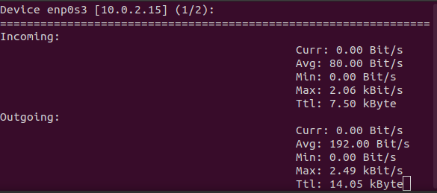
Basic Server
Nclients | 1 |  |  |  |  |  | 10 |  |  |  |  |  | 50 |  |  |  |  |  | 100
Lambda | 1 |  | 3 |  | 5 |  | 1 |  | 3 |  | 5 |  | 1 |  | 3 |  | 5 |  | 1 |  | 3 |  | 5
Regex | easy | hard | easy | hard | easy | hard | easy | hard | easy | hard | easy | hard | easy | hard | easy | hard | easy | hard | easy | hard | easy | hard | easy | hard
Mean | 362 | 871 | 247 | 1234 | 399 | 3042 | 4446 | 20241 | 4819 | 23382 | 5477 | 23458 | 35402 | 112076 | 38448 | 121321 | 38756 | 133763 | 67622 | 227154 | 72757 | 261638 | 72649 | 263012
Min | 223 | 504 | 211 | 790 | 277 | 1089 | 1377 | 5982 | 1287 | 6173 | 1247 | 6131 | 7028 | 33498 | 7320 | 32881 | 7401 | 36085 | 13755 | 62016 | 17565 | 74725 | 16431 | 74715
Max | 755 | 1152 | 310 | 1962 | 493 | 5261 | 7317 | 36407 | 7791 | 45507 | 9759 | 41802 | 62650 | 198823 | 70073 | 213749 | 70127 | 233704 | 119820 | 408213 | 127369 | 460315 | 127965 | 486789
Variance | 31375 | 54459 | 871 | 119709 | 4332 | 1903663 | 3678776 | 102241691 | 5770179 | 183770711 | 8681112 | 146576889 | 359946715 | 3171984556 | 450347486 | 3837698557 | 455429506 | 4678567081 | 1287390976 | 13773252810 | 1391628156 | 17257038583 | 1438833512 | 19653913690
Std | 177.12989584 | 233.36452173 | 29.512709127 | 345.98988425 | 65.817930688 | 1379.7329452 | 1918.0135557 | 10111.463346 | 2402.1196889 | 13556.205627 | 2946.3726852 | 12106.894276 | 18972.261726 | 56320.374253 | 21221.392179 | 61949.161068 | 21340.794409 | 68400.051762 | 35880.230991 | 117359.50243 | 37304.532647 | 131366.04806 | 37931.958979 | 140192.41666

Before |  |  |  |  |  |  | During 100 clients lambda 5 HardRegex et dernier test
procs -----------memory---------- ---swap-- -----io---- -system-- ------cpu----- |  |  |  |  |  |  | procs -----------memory---------- ---swap-- -----io---- -system-- ------cpu-----
r b swpd free buff cache si so bi bo in cs us sy id wa st |  |  |  |  |  |  | r b swpd free buff cache si so bi bo in cs us sy id wa st
3 0 0 2473464 44352 909632 0 0 828 36 501 1061 9 4 86 1 0 |  |  |  |  |  |  | 101 0 0 1945708 47332 912600 0 0 100 6 500 865 57 2 41 0 0
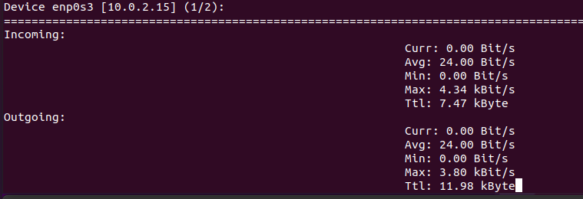
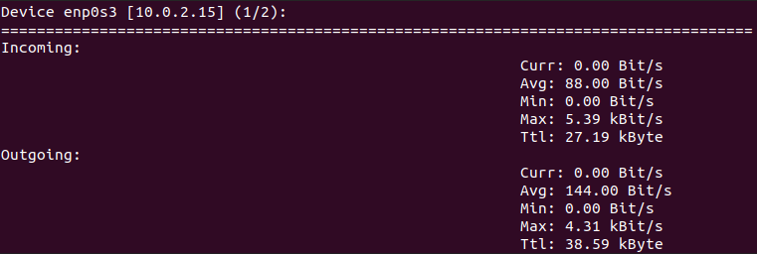

Advanced Server
Nclients | 1 |  |  |  |  |  | 10 |  |  |  |  |  | 50 |  |  |  |  |  | 100
Lambda | 1 |  | 3 |  | 5 |  | 1 |  | 3 |  | 5 |  | 1 |  | 3 |  | 5 |  | 1 |  | 3 |  | 5
Regex | easy | hard | easy | hard | easy | hard | easy | hard | easy | hard | easy | hard | easy | hard | easy | hard | easy | hard | easy | hard | easy | hard | easy | hard
Mean
Min
Max
Variance
Std

Netem: 10 ms + - 5 ms selon une distribution normale
Tout est en ms
Lambda est par client donc requests totales moyennes : Nclients*lambda

procs -----------memory---------- ---swap-- -----io---- -system-- ------cpu-----
r b swpd free buff cache si so bi bo in cs us sy id wa st
3 0 0 2360824 43892 905288 0 0 905 32 493 971 9 4 86 1 0

